04.12
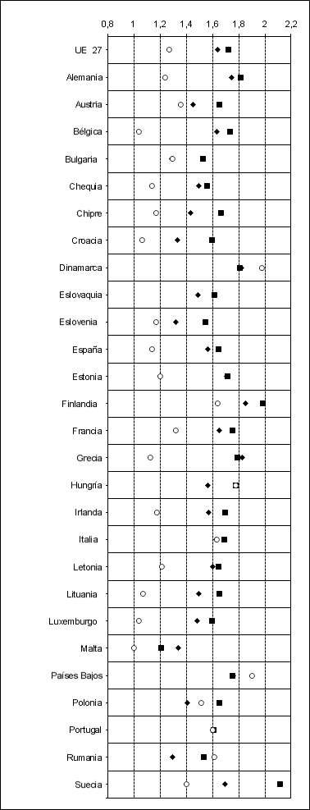
Cuadro 4.12 | PRECIOS DE COMBUSTIBLES DE AUTOMOCIÓN Y CALEFACCIÓN POR PAÍSES EN UNIÓN EUROPEA

 |  | Euro-super 95(**) |  | Gasóleo automoción(**) |  | Gasóleo calefacción(***)
Euros / litro(*) |  | Final 2022 | D % | Final 2022 | D % | Final 2022 | D %
UE 27 |  | 1.64 | 2.30 | 1.72 | 17.21 | 1.27 | 40.41
Alemania |  | 1.75 | 5.30 | 1.82 | 19.76 | 1.24 | 44.91
Austria |  | 1.45 | 4.01 | 1.65 | 19.08 | 1.36 | 60.71
Bélgica |  | 1.63 | 1.19 | 1.74 | 6.74 | 1.04 | 42.83
Bulgaria |  | 1.29 | 7.93 | 1.52 | 25.35 | 1.30 | 6.05
Chequia |  | 1.50 | 4.22 | 1.56 | 11.51 | 1.14 | 37.68
Chipre |  | 1.44 | 8.42 | 1.66 | 16.90 | 1.17 | 24.90
Croacia |  | 1.33 | -10.40 | 1.60 | 7.92 | 1.07 | 40.71
Dinamarca |  | 1.82 | 3.39 | 1.81 | 17.91 | 1.98 | 28.89
Eslovaquia |  | 1.49 | 1.50 | 1.62 | 18.04 | s.d. | --
Eslovenia |  | 1.32 | 2.51 | 1.55 | 10.55 | 1.17 | 21.53
España |  | 1.57 | 6.02 | 1.64 | 22.24 | 1.14 | 39.46
Estonia |  | 1.71 | 13.16 | 1.71 | 28.43 | 1.20 | 29.77
Finlandia |  | 1.85 | 3.18 | 1.99 | 20.23 | 1.64 | 46.65
Francia |  | 1.66 | 1.26 | 1.75 | 14.22 | 1.32 | 30.65
Grecia |  | 1.83 | 5.18 | 1.79 | 21.26 | 1.13 | 0.27
Hungría |  | 1.57 | 21.10 | 1.78 | 38.06 | 1.78 | 38.06
Irlanda |  | 1.57 | -7.66 | 1.69 | 5.98 | 1.18 | 44.42
Italia |  | 1.63 | -5.65 | 1.69 | 6.47 | 1.64 | 17.80
Letonia |  | 1.60 | 9.38 | 1.64 | 26.19 | 1.21 | 39.20
Lituania |  | 1.49 | 2.31 | 1.65 | 21.68 | 1.07 | 47.66
Luxemburgo |  | 1.49 | 3.13 | 1.60 | 19.36 | 1.04 | 39.25
Malta |  | 1.34 | 0.00 | 1.21 | 0.00 | 1.00 | 0.00
Países Bajos |  | 1.76 | -10.49 | 1.75 | 9.83 | 1.90 | 36.15
Polonia |  | 1.41 | 13.52 | 1.65 | 32.15 | 1.52 | 73.61
Portugal |  | 1.60 | -3.85 | 1.61 | 6.92 | 1.60 | 20.77
Rumania |  | 1.30 | 6.40 | 1.53 | 26.17 | 1.61 | 62.59
Suecia |  | 1.69 | 1.42 | 2.12 | 15.82 | 1.40 | 10.70

(*) Precios de venta al público, incluídos impuestos, a 26.12.22
(**) Precios en gasolinera
(***) Para suministros entre 2.000 y 5.000 litros. También para suministros en industria de menos de 2.000 lts
D % Incremento porcentual desde fecha similar del año anterior
s.d. Sin datos
Fuente: European Commission. Oil Bulletin
Nota del autor. Según informa MITERD, desde abril de 2022 los descuentos aplicados a los carburantes en los distintos EEMM se han reportado con disparidad de criterios al Boletín Petrolero Europeo. Es por ello que la comparativa de estos precios puede ser incorrecta. El precio de España no incluye el descuento de 20 c€/l aprobado por el RD-ley 11/2022.

 |  | Precios en euros / litro (26.12.22)

